상품제안서
삼단숫자판 캘린더 63호 | 상품코드: S25097

 |  |  |  |  |  |  | 02-713-8555 | www.synergygift.co.kr
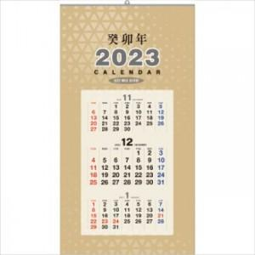 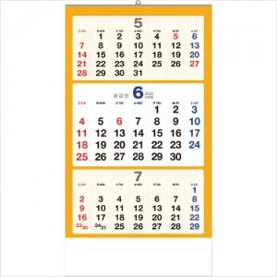

【상세/제작정보】

【인쇄/포장옵션】 | 실크 / 비닐포장

【공급단가】 | 수량 | 200~ | 500~ | 1,000~ | 3,000~ | 5,000~
*VAT별도 | 단가 | 3,470원 | 3,340원 | 3,210원 | 3,080원 | 3,010원

【상품 URL】 | https://www.synergygift.co.kr:443/src/goods_detail.php?gdno=25097

